상품제안서
코랄 에코 임팩트기프트 세트 2호 | 상품코드: F23204

 |  |  |  |  |  |  | 02-412-0044 | www.easy1.co.kr
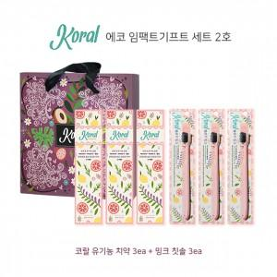

【상세/제작정보】 | ★스티커 제작 희망시 문의 먼저 주시기 바랍니다. ★ 대나무칫솔로 변경가능하오나 추가비용 있습니다.

【인쇄/포장옵션】 | 스티커 / 기본 코랄 박스

【공급단가】 | 수량 | 50~ | 100~ | 500~ | 1,000~ | 2,000~
*VAT별도 | 단가 | 24,970원 | 24,050원 | 23,120원 | 22,200원 | 21,640원

【상품 URL】 | https://dev.easy1.co.kr:443/src/goods_detail.php?gdno=23204

